Sheet1
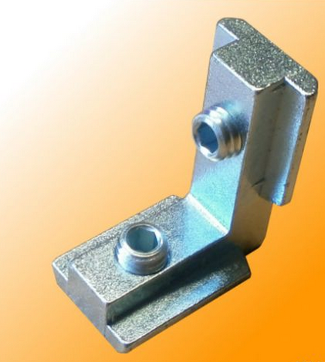
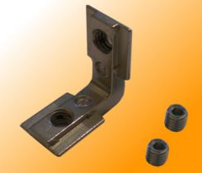
Aluminijasti profili |  | kos | Slika | Slika 1 | Slika 2
30x30, U8L | L=420mm | 10
30x30, U8L | L=500mm | 4
20x20 | L=415mm | 2
20x20 | L=225mm | 2
Kotnik za profil 30 |  | 24
L kotnik za v profil 30 |  | 32 | 1
L kotnik za v profil 20 |  | 8 | 2

Okrogla vodila |  |  |  | Slika 3 | Slika 4
12mm | L=385mm | 4
10mm | L=418mm | 2
8mm | L=460mm | 2

Drsni ležaji
LM12UU |  | 8
LM10UU |  | 4
LM8UU |  | 4
 |  |  |  | Slika 5
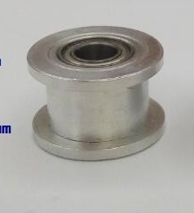
Zobniki in jermeni
pogonski GT2 zobnik (20 zobov) 5mm luknja, za 6mm zobat jermen |  | 2 | 3
Vležajen GT2 zobnik (20 zobov) 3mm luknja, za 6mm zobat jermen |  | 8 | 4
Vležajen GT2 kolešček (brez zobov) 3mm luknja, za 6mm zobat jermen |  | 4 | 5
GT2 jermen širine 6mm (L=4m) |  | 1

